상품제안서
수첩형메모잇 칼라4쪽(주문제작형) | 상품코드: F05637

 |  |  |  |  |  |  | 02-412-0044 | www.easy1.co.kr
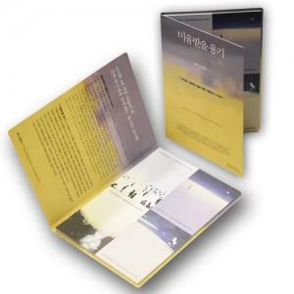

【상세/제작정보】 | 너무나 예쁜 형형색색의 4종류 내지와 표지

【인쇄/포장옵션】 | 풀칼라 / OPP(비닐)

【공급단가】 | 수량 | 1,000~ | 2,000~ | 3,000~ | 5,000~ | 10,000~
*VAT별도 | 20매 | 770원 | 740원 | 710원 | 680원 | 660원
 | 30매 | 910원 | 870원 | 840원 | 810원 | 780원
 | 50매 | 1,160원 | 1,120원 | 1,070원 | 1,030원 | 990원

【상품 URL】 | https://dev.easy1.co.kr:443/src/goods_detail.php?gdno=5637

